시트1
회의록

회의일시 | 2021.09.30 | 회의장소 | 더조은아카데미종각점 (오프라인) | 작성자 | 김수현
참석자 | 김수현 / 박형훈 / 정소희 / 조영찬 / 함일우

주제 | 관리자 권한 세분화에 따른 Member 테이블 생성

회의내용 | 내용 |  |  | 이슈/비고
 | - 일반 테이블 바탕으로 작성시 관리자별 관할 구역 상이 - 이에따라 권한별 정보를 가진 별도의 테이블 필요성 대두

 | - 학생 또는 회원 등록된 일반 사용자는 수강생, 일반 사용자로 나뉨 - 관리자는 상세하게 행정팀, 영업팀, 강사팀 등의 팀 이름으로 세분화

 | - Member 테이블 설정 - 로그인 아이디(Member_Id), 로그인 비밀번호(Member_Pw), 로그인 권한(Member_Auth) 칼럼 - 각 로그인 권한은 0부터 시작하여 (0:일반 1:학생 2:강사 3:영업 4:행정 ) 세분화

 | 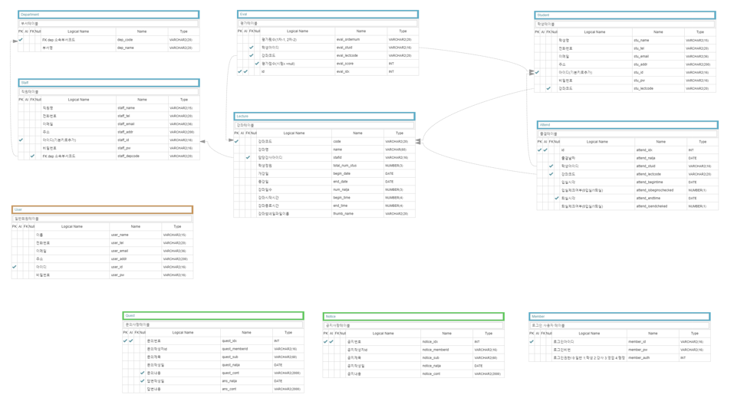 |  |  | AQuery Tool ERD 이미지

 | * 공유자료 : AQueryTool ERD 읽기전용 Link(URL : https://aquerytool.com/aquerymain/index/?rurl=aa4d9b2b-fbdc-4196-9ed6-6f7d88348b95& Password : u2611e) |  |  | AQuery Tool ERD 이미지 링크

결정사항 | 내용 |  |  | 진행일정
 | - 관리자 및 사용자 권한 관리 테이블 추가-사용자별 권한 세분화 바탕으로 B26홈페이지 내 메뉴,기능 설정 (디테일한 부부은 추후 변경가능성O)-공유한 ERD를 바탕으로 각자 기능 구현 진행-각자 제출물 작성 중 필요 시 단톡방이나 줌으로 내용 공유

다음회의

